v1
Base de datos: | catvirtualg24v1
context-path: | /api
url base: | http://localhost:8082
Crud Libros
nombre controlador: | /book

Servicios expuestos:

 | (create) Ingresar un Libro: | Registra un libro en la base de datos
 | método http: | POST
 | nombre recurso: | /new
 | url: | url base: + context-path: + nombre controlador + nombre recurso
 | Datos de prueba (la prueba de este tipo de método http requiere de postman, thunderclient u otros) | http://localhost:8082/api/book/new | Entrada | Salida
 | parametros en el cuerpo de la peticiòn (objeto json): | { "isbn": "176", "category": "NOVELAS", "title": "BARTHO EL BARBARO", "author": "MICO DE LOS PALOTES", "pages": 250, "price": 55000, "year": 1967, "seleccionado":false, "description": "UNA LOCA CARRERA DE UN CARNERO FELIZ..." } | 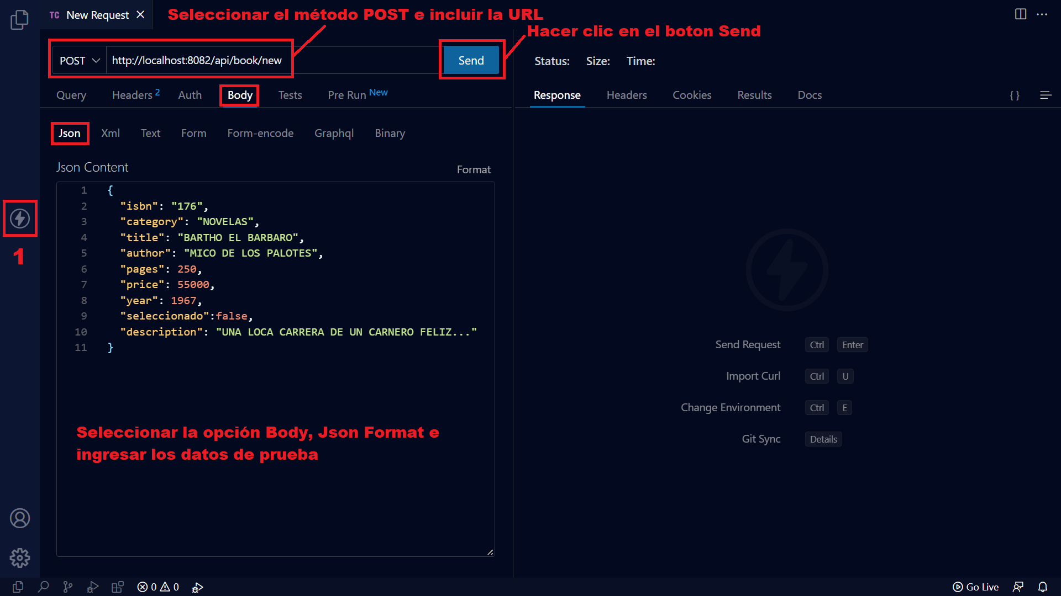 | 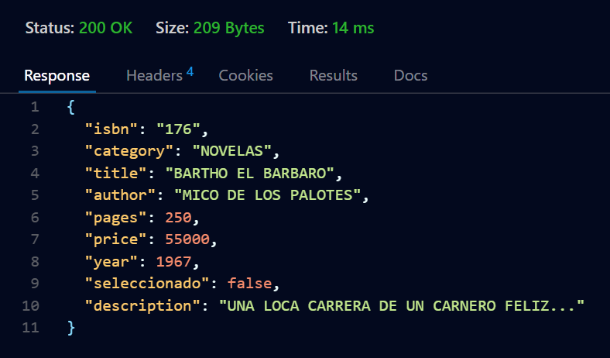

 | (Read) Consultar Libros: | Recupera el catalogo de libros disponibles
 | método http: | GET
 | nombre recurso: | /all
 | conformacion url: | url base: + context-path: + nombre controlador + nombre recurso
 | url para probar el servicio: | http://localhost:8082/api/book/all

 | (Read) Consultar un libro: | Recupera la información de un libro a partir de su isbn
 | método http: | GET
 | nombre recurso: | /{isbn}
 | conformacion url: | url base: + context-path: + nombre controlador + nombre recurso
 | url para probar el servicio: | http://localhost:8082/api/book/un isbn de libro
 | Datos de prueba | http://localhost:8082/api/book/145
 |  | http://localhost:8082/api/book/124
 |  | http://localhost:8082/api/book/133

 | (update) Actualizar un Libro: | Recupera un libro a partir del isbn recibido y actualiza la informaciòn recibida como parametro
 | método http: | PUT
 | nombre recurso: | /save
 | url: | url base: + context-path: + nombre controlador + nombre recurso
 | Datos de prueba (la prueba de este tipo de método http requiere de postman, thunderclient u otros) | http://localhost:8082/api/book/save | Entrada | Salida
 | parametros en el cuerpo de la peticiòn (objeto json): | { "isbn": "176", "category": "NOVELAS AVENTURAS", "title": "BARTHO EL MERCENARIO", "author": "MiKA THE LACUA", "pages": 150, "price": 25000, "seleccionado":true, "year": 2010 } | 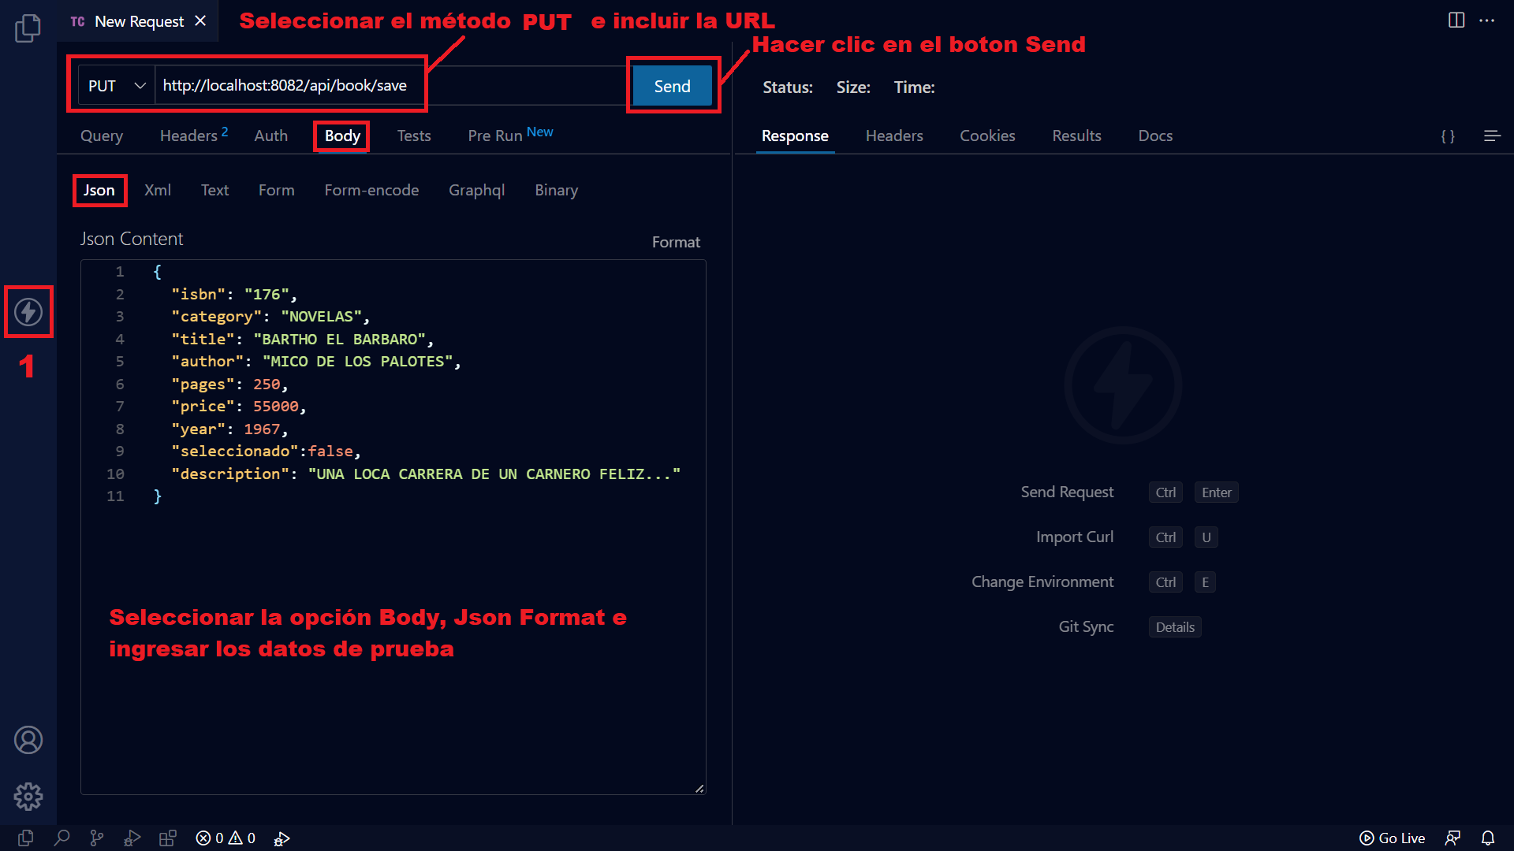 | 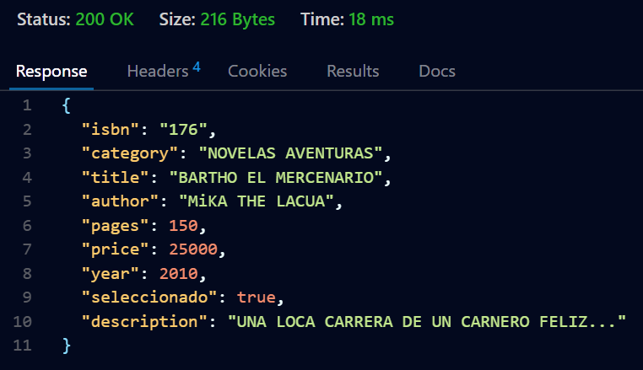

 | (Delete) Borrar un libro: | Borra un libro a partir de su isbn
 | método http: | DELETE
 | nombre recurso: | /{isbn}
 | conformacion url: | url base: + context-path: + nombre controlador + nombre recurso
 | url para probar el servicio: | http://localhost:8082/api/book/un isbn de libro
 | Datos de prueba (la prueba de este tipo de método http requiere de postman, thunderclient u otros) | http://localhost:8082/api/book/145
 |  | http://localhost:8082/api/book/124
 |  | http://localhost:8082/api/book/133

 | Metodos de consulta adicionales

 | (Read) Consultar libros x categoria: | Recupera un listado de libros que correspondan con una categoria
 | método http: | GET
 | nombre recurso: | /category/{category}
 | conformacion url: | url base: + context-path: + nombre controlador + nombre recurso
 | url para probar el servicio: | http://localhost:8082/api/book/category/El nombre de una categoria
 | Datos de prueba(Los métodos tipo GET se pueden probar desde el navegador) | http://localhost:8082/api/book/category/NOVELAS
 |  | http://localhost:8082/api/book/category/CUENTOS
 |  | http://localhost:8082/api/book/category/CIENCIA FICCIÓN
 |  | http://localhost:8082/api/book/category/NOVELAS AVENTURAS

 | (Read) Consultar libros x categoria: | Recupera un listado de libros que correspondan con un autor
 | método http: | GET
 | nombre recurso: | /author/{author}
 | conformacion url: | url base: + context-path: + nombre controlador + nombre recurso
 | url para probar el servicio: | http://localhost:8082/api/book/author/JULIO VERNE
 | Datos de prueba(Los métodos tipo GET se pueden probar desde el navegador) | http://localhost:8082/api/book/author/LEONARDO PADURA
 |  | http://localhost:8082/api/book/author/ISABEL ALLENDE
 |  | http://localhost:8082/api/book/author/GABRIEL GARCIA MARQUEZ
 |  | http://localhost:8082/api/book/author/MARIO VARGAS LLOSA

 | (Read) Consultar libros x letra inicial (o cadena de caracteres): | Recupera un listado de libros cuyo titulo inicia con la letra recibida como parámetro
 | método http: | GET
 | nombre recurso: | /ind/{letter}
 | conformacion url: | url base: + context-path: + nombre controlador + nombre recurso
 | url para probar el servicio: | http://localhost:8082/api/book/ind/{letter}
 | Datos de prueba(Los métodos tipo GET se pueden probar desde el navegador) | http://localhost:8082/api/book/ind/A
 |  | http://localhost:8082/api/book/ind/B
 |  | http://localhost:8082/api/book/ind/C
 |  | http://localhost:8082/api/book/ind/D

 | (Read) Consultar libros x letra inicial (o cadena de caracteres): | Recupera un listado de libros cuyo titulo inicia con la letra recibida como parámetro
 | método http: | GET
 | nombre recurso: | /init/{letter}
 | conformacion url: | url base: + context-path: + nombre controlador + nombre recurso
 | url para probar el servicio: | http://localhost:8082/api/book/init/{letter}
 | Datos de prueba(Los métodos tipo GET se pueden probar desde el navegador) | http://localhost:8082/api/book/init/A
 |  | http://localhost:8082/api/book/init/B
 |  | http://localhost:8082/api/book/init/C
 |  | http://localhost:8082/api/book/init/D

 | (Read) Consultar libros x letra o cadena de caracteres al final: | Recupera un listado de libros cuyo titulo termina con la letra o cadena de texto recibida como parámetro
 | método http: | GET
 | nombre recurso: | /end/{letter}
 | conformacion url: | url base: + context-path: + nombre controlador + nombre recurso
 | url para probar el servicio: | http://localhost:8082/api/book/end/{letter}
 | Datos de prueba(Los métodos tipo GET se pueden probar desde el navegador) | http://localhost:8082/api/book/end/A
 |  | http://localhost:8082/api/book/end/MALA
 |  | http://localhost:8082/api/book/end/OS
 |  | http://localhost:8082/api/book/end/S

 | (Read) Consultar libros x letra o cadena de caracteres al final: | Recupera un listado de libros cuyo titulo termina con la letra o cadena de texto recibida como parámetro
 | método http: | GET
 | nombre recurso: | /endtwo/{letter}
 | conformacion url: | url base: + context-path: + nombre controlador + nombre recurso
 | url para probar el servicio: | http://localhost:8082/api/book/endtwo/{letter}
 | Datos de prueba(Los métodos tipo GET se pueden probar desde el navegador) | http://localhost:8082/api/book/endtwo/A
 |  | http://localhost:8082/api/book/endtwo/MALA
 |  | http://localhost:8082/api/book/endtwo/OS
 |  | http://localhost:8082/api/book/endtwo/S

 | (Read) Consultar libros que contengan una cadena de caracteres: | Recupera un listado de libros cuyo titulo incluye la letra o cadena de texto recibida como parámetro
 | método http: | GET
 | nombre recurso: | /contain/{letter}
 | conformacion url: | url base: + context-path: + nombre controlador + nombre recurso
 | url para probar el servicio: | http://localhost:8082/api/book/contain/{letter}
 | Datos de prueba(Los métodos tipo GET se pueden probar desde el navegador) | http://localhost:8082/api/book/contain/CUENTOS
 |  | http://localhost:8082/api/book/contain/AMOR
 |  | http://localhost:8082/api/book/contain/VIDA
 |  | http://localhost:8082/api/book/contain/PERROS

 | (Read) Consultar libros que contengan una cadena de caracteres: | Recupera un listado de libros cuyo titulo incluye la letra o cadena de texto recibida como parámetro
 | método http: | GET
 | nombre recurso: | /containtwo/{letter}
 | conformacion url: | url base: + context-path: + nombre controlador + nombre recurso
 | url para probar el servicio: | http://localhost:8082/api/book/containtwo/{letter}
 | Datos de prueba(Los métodos tipo GET se pueden probar desde el navegador) | http://localhost:8082/api/book/containtwo/CUENTOS
 |  | http://localhost:8082/api/book/containtwo/AMOR
 |  | http://localhost:8082/api/book/containtwo/VIDA
 |  | http://localhost:8082/api/book/containtwo/PERROS

 | (Read) Consultar libros x rango de precio: | Recupera un listado de libros cuyo precio se encuentra entre el valor minimo y maximo recibido como parametro
 | método http: | GET
 | nombre recurso: | /price/{inferior}/{superior}
 | conformacion url: | url base: + context-path: + nombre controlador + nombre recurso
 | Datos de prueba(Los métodos tipo GET se pueden probar desde el navegador) | http://localhost:8082/api/book/price/{inferior}/{superior}
 |  | http://localhost:8082/api/book/price/10000/20000
 |  | http://localhost:8082/api/book/price/20000/30000
 |  | http://localhost:8082/api/book/price/30000/40000
 |  | http://localhost:8082/api/book/price/40000/50000
 |  | http://localhost:8082/api/book/price/50000/70000
 |  | http://localhost:8082/api/book/price/70000/80000

v2
Base de datos: | catvirtualg24v2
context-path: | /api
url base: | http://localhost:8083
Crud Libros
nombre controlador: | /book

Servicios expuestos:

 | (create) Ingresar un Libro: | Registra un libro en la base de datos
 | método http: | POST
 | nombre recurso: | /new
 | url: | url base: + context-path: + nombre controlador + nombre recurso
 | Datos de prueba (la prueba de este tipo de método http requiere de postman, thunderclient u otros) | http://localhost:8083/api/book/new | Entrada | Salida
 | parametros en el cuerpo de la peticiòn (objeto json): | { "isbn": "175", "category": { "id": "1", "name": "NOVELAS" }, "title": "EL AMANTE JAPONES", "author": { "id": "5", "fisrtName": "ISABEL", "lastName": "ALLENDE", "dateBorn": "1927-03-06", "country": "CHILE", "about": "ISABEL ALLENDE LONA ES UNA ESCRITORA CHILENA CON NACIONALIDAD ESTADOUNIDENSE, DE ASCENDENCIA HISPANO-PORTUGUESA Y NACIDA EN PERÚ. DESDE 2004 ES MIEMBRO DE LA ACADEMIA ESTADOUNIDENSE DE LAS ARTES Y LAS LETRAS. OBTUVO EL PREMIO NACIONAL DE LITERATURA DE SU PAÍS EN 2010." }, "pages": 520, "price": 58000, "year": 2015, "seleccionado": false, "description": "El AMANTE JAPONÉS ES UNA NOVELA DE LA ESCRITORA ISABEL ALLENDE. LA HISTORIA SE DESARROLLA EN LA CIUDAD DE SAN FRANCISCO Y EN LA RESIDENCIAL PARA ANCIANOS LARK HOUSE EN EL AÑO 2010, AUNQUE GRAN PARTE DE LA HISTORIA EVOCA, Y TIENE CIERTO DESARROLLO, EN AÑOS ANTERIORES Y PAÍSES DISTINTOS. TOCA TEMAS COMO EL AMOR, EL DESARRAIGO, LOS PREJUICIOS RACIALES, LA FAMILIA Y LA EUTANASIA" } | 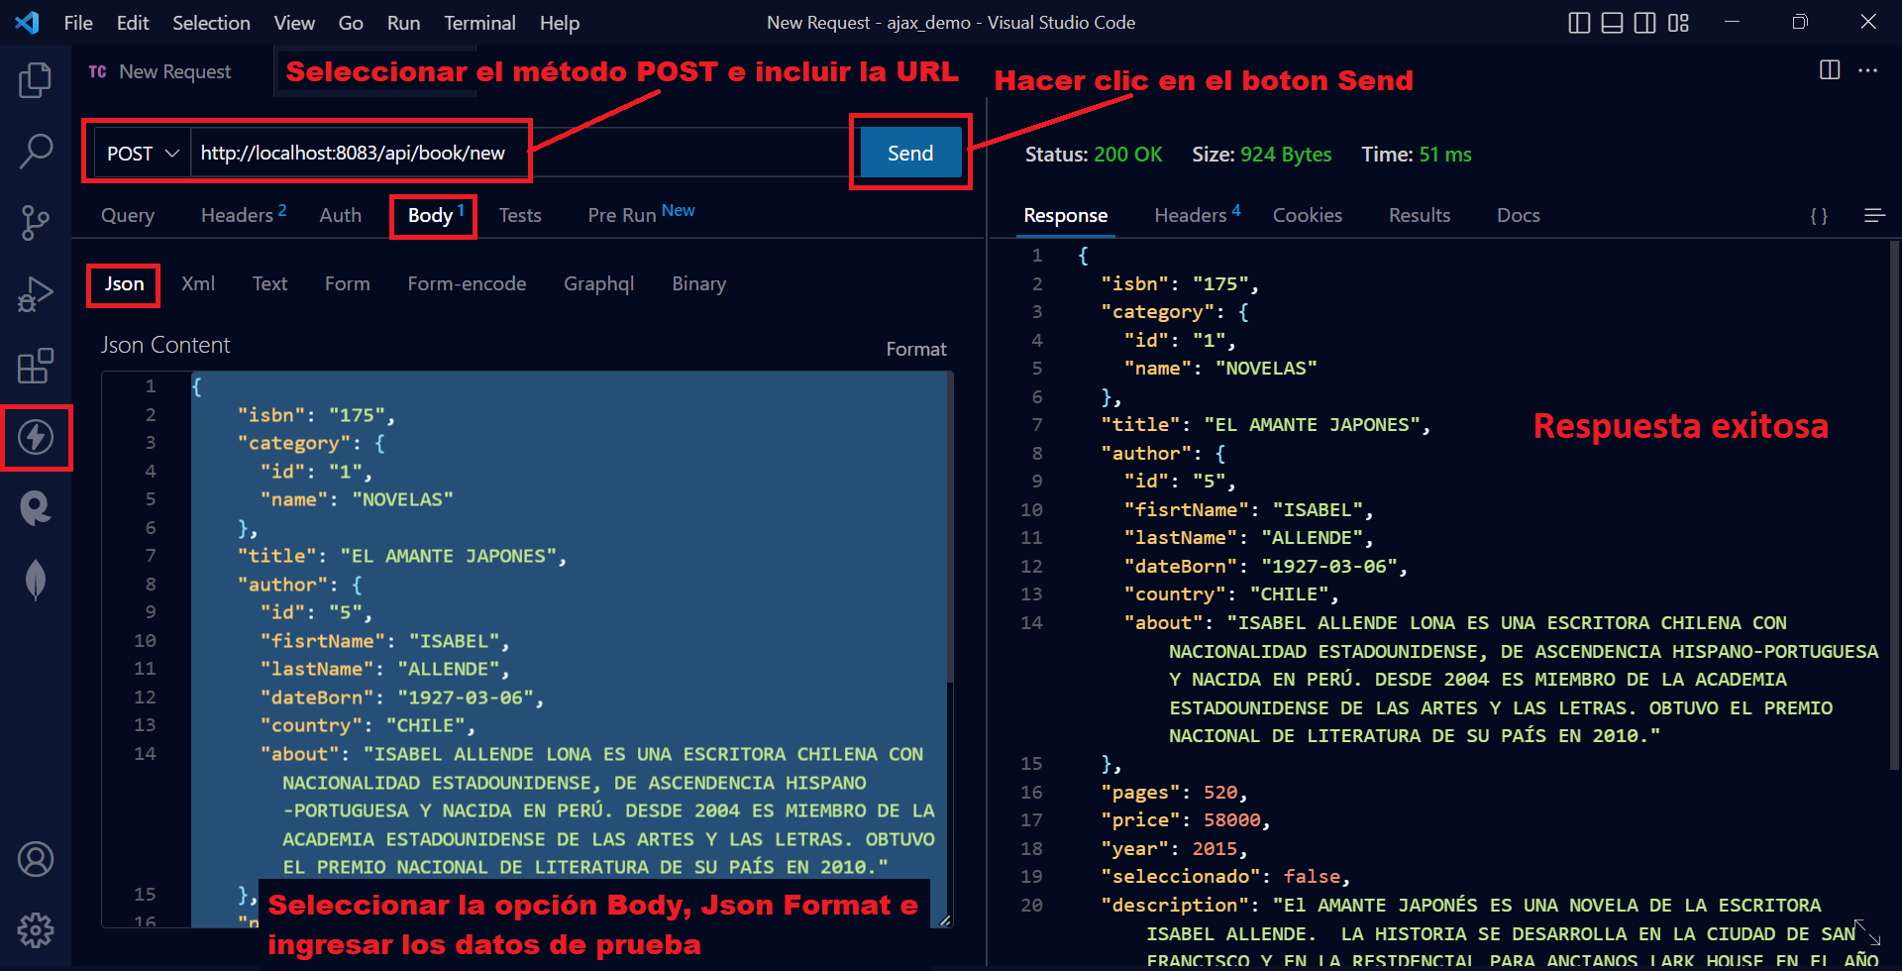

 | (Read) Consultar Libros: | Recupera el catalogo de libros disponibles
 | método http: | GET
 | nombre recurso: | /all
 | conformacion url: | url base: + context-path: + nombre controlador + nombre recurso
 | url para probar el servicio: | http://localhost:8083/api/book/all

 | (Read) Consultar un libro: | Recupera la información de un libro a partir de su isbn
 | método http: | GET
 | nombre recurso: | /{isbn}
 | conformacion url: | url base: + context-path: + nombre controlador + nombre recurso
 | url para probar el servicio: | http://localhost:8083/api/book/un isbn de libro
 | Datos de prueba | http://localhost:8083/api/book/145
 |  | http://localhost:8083/api/book/124
 |  | http://localhost:8083/api/book/133

 | (update) Actualizar un Libro: | Recupera un libro a partir del isbn recibido y actualiza la informaciòn recibida como parametro
 | método http: | PUT
 | nombre recurso: | /save
 | url: | url base: + context-path: + nombre controlador + nombre recurso
 | Datos de prueba (la prueba de este tipo de método http requiere de postman, thunderclient u otros) | http://localhost:8083/api/book/save | Entrada | Salida
 | parametros en el cuerpo de la peticiòn (objeto json): | { "isbn": "175", "category": { "id": "6", "name": "MEMORIAS" }, "title": "UNA ANCIANITA SOLITARIA Y SU AMANTE JAPONES", "pages": 435, "price": 6500, "year": 2014, "seleccionado": true, "description": "El AMANTE JAPONÉS DE UNA ADORABLE ANCIANITA" } | 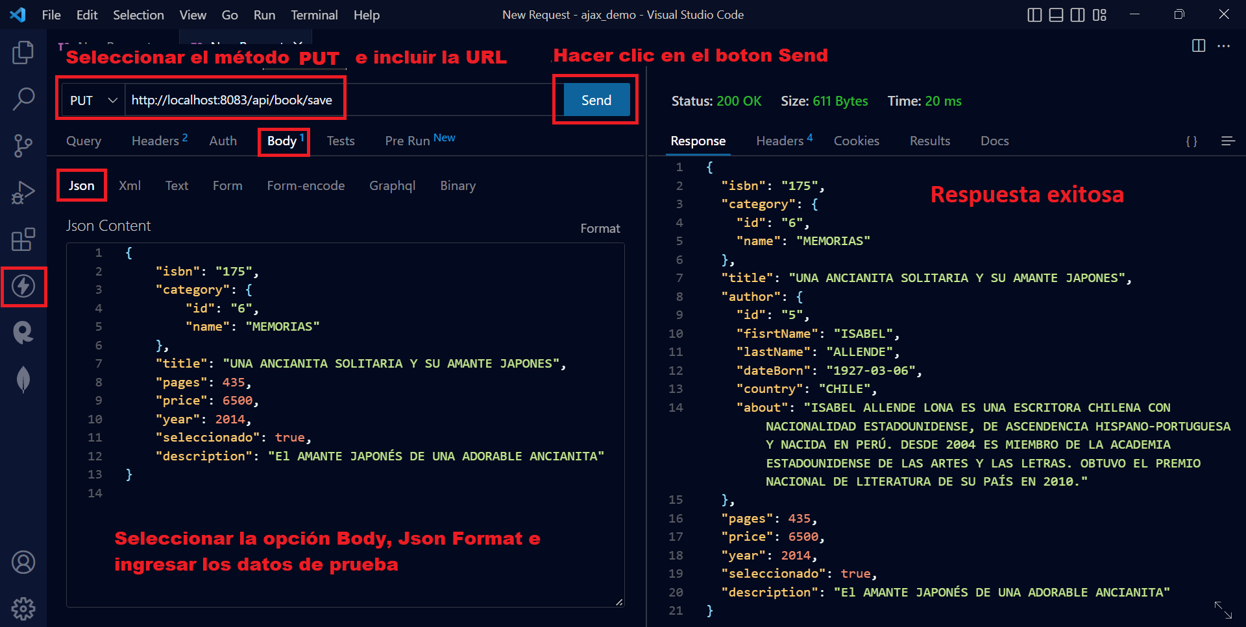

 | (Delete) Borrar un libro: | Borra un libro a partir de su isbn
 | método http: | DELETE
 | nombre recurso: | /{isbn}
 | conformacion url: | url base: + context-path: + nombre controlador + nombre recurso
 | url para probar el servicio: | http://localhost:8083/api/book/un isbn de libro
 | Datos de prueba (la prueba de este tipo de método http requiere de postman, thunderclient u otros) | http://localhost:8083/api/book/144
 |  | http://localhost:8083/api/book/124
 |  | http://localhost:8083/api/book/133

 | Metodos de consulta adicionales

 | (Read) Consultar libros x categoria: | Recupera un listado de libros que correspondan con una categoria
 | método http: | GET
 | nombre recurso: | /category/{category}
 | conformacion url: | url base: + context-path: + nombre controlador + nombre recurso
 | url para probar el servicio: | http://localhost:8083/api/book/category/El id de una categoria
 | Datos de prueba(Los métodos tipo GET se pueden probar desde el navegador) | http://localhost:8083/api/book/category/1
 |  | http://localhost:8083/api/book/category/2
 |  | http://localhost:8083/api/book/category/3
 |  | http://localhost:8083/api/book/category/4

 | (Read) Consultar libros x categoria: | Recupera un listado de libros que correspondan con un autor
 | método http: | GET
 | nombre recurso: | /author/{author}
 | conformacion url: | url base: + context-path: + nombre controlador + nombre recurso
 | url para probar el servicio: | http://localhost:8083/api/book/author/el id de un autor
 | Datos de prueba(Los métodos tipo GET se pueden probar desde el navegador) | http://localhost:8083/api/book/author/1
 |  | http://localhost:8083/api/book/author/2
 |  | http://localhost:8083/api/book/author/3
 |  | http://localhost:8083/api/book/author/4
 |  | http://localhost:8083/api/book/author/5

 | (Read) Consultar libros x letra inicial (o cadena de caracteres): | Recupera un listado de libros cuyo titulo inicia con la letra recibida como parámetro
 | método http: | GET
 | nombre recurso: | /ind/{letter}
 | conformacion url: | url base: + context-path: + nombre controlador + nombre recurso
 | url para probar el servicio: | http://localhost:8083/api/book/ind/{letter}
 | Datos de prueba(Los métodos tipo GET se pueden probar desde el navegador) | http://localhost:8083/api/book/ind/A
 |  | http://localhost:8083/api/book/ind/B
 |  | http://localhost:8083/api/book/ind/C
 |  | http://localhost:8083/api/book/ind/D

 | (Read) Consultar libros x letra inicial (o cadena de caracteres): | Recupera un listado de libros cuyo titulo inicia con la letra recibida como parámetro
 | método http: | GET
 | nombre recurso: | /init/{letter}
 | conformacion url: | url base: + context-path: + nombre controlador + nombre recurso
 | url para probar el servicio: | http://localhost:8083/api/book/init/{letter}
 | Datos de prueba(Los métodos tipo GET se pueden probar desde el navegador) | http://localhost:8083/api/book/init/A
 |  | http://localhost:8083/api/book/init/B
 |  | http://localhost:8083/api/book/init/C
 |  | http://localhost:8083/api/book/init/D

 | (Read) Consultar libros x letra o cadena de caracteres al final: | Recupera un listado de libros cuyo titulo termina con la letra o cadena de texto recibida como parámetro
 | método http: | GET
 | nombre recurso: | /end/{letter}
 | conformacion url: | url base: + context-path: + nombre controlador + nombre recurso
 | url para probar el servicio: | http://localhost:8083/api/book/end/{letter}
 | Datos de prueba(Los métodos tipo GET se pueden probar desde el navegador) | http://localhost:8083/api/book/end/A
 |  | http://localhost:8083/api/book/end/MALA
 |  | http://localhost:8083/api/book/end/OS
 |  | http://localhost:8083/api/book/end/S

 | (Read) Consultar libros x letra o cadena de caracteres al final: | Recupera un listado de libros cuyo titulo termina con la letra o cadena de texto recibida como parámetro
 | método http: | GET
 | nombre recurso: | /endtwo/{letter}
 | conformacion url: | url base: + context-path: + nombre controlador + nombre recurso
 | url para probar el servicio: | http://localhost:8083/api/book/endtwo/{letter}
 | Datos de prueba(Los métodos tipo GET se pueden probar desde el navegador) | http://localhost:8083/api/book/endtwo/A
 |  | http://localhost:8083/api/book/endtwo/MALA
 |  | http://localhost:8083/api/book/endtwo/OS
 |  | http://localhost:8083/api/book/endtwo/S

 | (Read) Consultar libros que contengan una cadena de caracteres: | Recupera un listado de libros cuyo titulo incluye la letra o cadena de texto recibida como parámetro
 | método http: | GET
 | nombre recurso: | /contain/{letter}
 | conformacion url: | url base: + context-path: + nombre controlador + nombre recurso
 | url para probar el servicio: | http://localhost:8083/api/book/contain/{letter}
 | Datos de prueba(Los métodos tipo GET se pueden probar desde el navegador) | http://localhost:8083/api/book/contain/CUENTOS
 |  | http://localhost:8083/api/book/contain/AMOR
 |  | http://localhost:8083/api/book/contain/VIDA
 |  | http://localhost:8083/api/book/contain/PERROS

 | (Read) Consultar libros que contengan una cadena de caracteres: | Recupera un listado de libros cuyo titulo incluye la letra o cadena de texto recibida como parámetro
 | método http: | GET
 | nombre recurso: | /containtwo/{letter}
 | conformacion url: | url base: + context-path: + nombre controlador + nombre recurso
 | url para probar el servicio: | http://localhost:8083/api/book/containtwo/{letter}
 | Datos de prueba(Los métodos tipo GET se pueden probar desde el navegador) | http://localhost:8083/api/book/containtwo/CUENTOS
 |  | http://localhost:8083/api/book/containtwo/AMOR
 |  | http://localhost:8083/api/book/containtwo/VIDA
 |  | http://localhost:8083/api/book/containtwo/PERROS

 | (Read) Consultar libros x rango de precio: | Recupera un listado de libros cuyo precio se encuentra entre el valor minimo y maximo recibido como parametro
 | método http: | GET
 | nombre recurso: | /price/{inferior}/{superior}
 | conformacion url: | url base: + context-path: + nombre controlador + nombre recurso
 | Datos de prueba(Los métodos tipo GET se pueden probar desde el navegador) | http://localhost:8083/api/book/price/{inferior}/{superior}
 |  | http://localhost:8083/api/book/price/10000/20000
 |  | http://localhost:8083/api/book/price/20000/30000
 |  | http://localhost:8083/api/book/price/30000/40000
 |  | http://localhost:8083/api/book/price/40000/50000
 |  | http://localhost:8083/api/book/price/50000/70000
 |  | http://localhost:8083/api/book/price/70000/80000

nombre controlador: | /category

Servicios expuestos:

 | (create) Ingresar una categoria: | Registra una categoria en la base de datos
 | método http: | POST
 | nombre recurso: | /new
 | url: | url base: + context-path: + nombre controlador + nombre recurso
 | Datos de prueba (la prueba de este tipo de método http requiere de postman, thunderclient u otros) | http://localhost:8083/api/category/new | Entrada | Salida
 | parametros en el cuerpo de la peticiòn (objeto json): | { "name": "NOVELA NEGRA" }

 | (Read) Consultar categorias: | Recupera el listado de categorias disponibles
 | método http: | GET
 | nombre recurso: | /all
 | conformacion url: | url base: + context-path: + nombre controlador + nombre recurso
 | url para probar el servicio: | http://localhost:8083/api/category/all

 | (Read) Consultar una categoria: | Recupera la información de una categoria a partir de su id
 | método http: | GET
 | nombre recurso: | /{isbn}
 | conformacion url: | url base: + context-path: + nombre controlador + nombre recurso
 | url para probar el servicio: | http://localhost:8083/api/book/un id de categoria
 | Datos de prueba | http://localhost:8083/api/category/1
 |  | http://localhost:8083/api/category/2
 |  | http://localhost:8083/api/category/3

 | (update) Actualizar una categoria: | Recupera una categoria partir del id recibido y actualiza la informaciòn recibida como parametro
 | método http: | PUT
 | nombre recurso: | /save
 | url: | url base: + context-path: + nombre controlador + nombre recurso
 | Datos de prueba (la prueba de este tipo de método http requiere de postman, thunderclient u otros) | http://localhost:8083/api/category/save | Entrada | Salida
 | parametros en el cuerpo de la peticiòn (objeto json): | { "id": "6", "name": "MEMORIAS MÁGICAS" }

 | (Delete) Borrar una categoria: | Borra una categoria a partir de su isbn
 | método http: | DELETE
 | nombre recurso: | /{isbn}
 | conformacion url: | url base: + context-path: + nombre controlador + nombre recurso
 | url para probar el servicio: | http://localhost:8083/api/book/un id de categoria
 | Datos de prueba (la prueba de este tipo de método http requiere de postman, thunderclient u otros) | http://localhost:8083/api/category/1
 |  | http://localhost:8083/api/category/2
 |  | http://localhost:8083/api/category/3

nombre controlador: | /author

Servicios expuestos:

 | (create) Ingresar un autor: | Registra una categoria en la base de datos
 | método http: | POST
 | nombre recurso: | /new
 | url: | url base: + context-path: + nombre controlador + nombre recurso
 | Datos de prueba (la prueba de este tipo de método http requiere de postman, thunderclient u otros) | http://localhost:8083/api/author/new | Entrada | Salida
 | parametros en el cuerpo de la peticiòn (objeto json): | { "fisrtName": "JAVIER", "lastName": "MORO", "dateBorn": "1955-02-11", "country": "ESPAÑA", "about": "JAVIER RAFAEL MORO LAPIERRE (MADRID, 11 DE FEBRERO DE 1955) ES UN ESCRITOR ESPAÑOL. EN 2011 OBTUVO EL PREMIO PLANETA POR LA NOVELA EL IMPERIO ERES TÚ. EN 2018 OBTUVO EL PREMIO PRIMAVERA DE NOVELA POR MI PECADO." }
 |  | { "id": "6", "fisrtName": "JAVIER", "lastName": "MORO", "dateBorn": "1955-02-11", "country": "ESPAÑA", "about": "JAVIER RAFAEL MORO LAPIERRE (MADRID, 11 DE FEBRERO DE 1955) ES UN ESCRITOR ESPAÑOL. EN 2011 OBTUVO EL PREMIO PLANETA POR LA NOVELA EL IMPERIO ERES TÚ. EN 2018 OBTUVO EL PREMIO PRIMAVERA DE NOVELA POR MI PECADO." }
 | (Read) Consultar autores: | Recupera el listado de autores disponibles
 | método http: | GET
 | nombre recurso: | /all
 | conformacion url: | url base: + context-path: + nombre controlador + nombre recurso
 | url para probar el servicio: | http://localhost:8083/api/author/all

 | (Read) Consultar un autor: | Recupera la información de un autor a partir de su id
 | método http: | GET
 | nombre recurso: | /{isbn}
 | conformacion url: | url base: + context-path: + nombre controlador + nombre recurso
 | url para probar el servicio: | http://localhost:8083/api/author/un id de autor
 | Datos de prueba | http://localhost:8083/api/author/1
 |  | http://localhost:8083/api/author/2
 |  | http://localhost:8083/api/author/3

 | (update) Actualizar un autor: | Recupera un autor partir del id recibido y actualiza la informaciòn recibida como parametro
 | método http: | PUT
 | nombre recurso: | /save
 | url: | url base: + context-path: + nombre controlador + nombre recurso
 | Datos de prueba (la prueba de este tipo de método http requiere de postman, thunderclient u otros) | http://localhost:8083/api/author/save | Entrada | Salida
 | parametros en el cuerpo de la peticiòn (objeto json): | { "id": "6", "dateBorn": "1955-02-12", "about": "EN 2011 OBTUVO EL PREMIO PLANETA POR LA NOVELA EL IMPERIO ERES TÚ. EN 2018 OBTUVO EL PREMIO PRIMAVERA DE NOVELA POR MI PECADO." }

 | (Delete) Borrar un autor: | Borra una autor a partir de su isbn
 | método http: | DELETE
 | nombre recurso: | /{isbn}
 | conformacion url: | url base: + context-path: + nombre controlador + nombre recurso
 | url para probar el servicio: | http://localhost:8083/api/book/un id de autor
 | Datos de prueba (la prueba de este tipo de método http requiere de postman, thunderclient u otros) | http://localhost:8083/api/author/1
 |  | http://localhost:8083/api/author/2
 |  | http://localhost:8083/api/author/3

nombre controlador: | /user

Servicios expuestos:

 | (create) Ingresar un usuario: | Registra un usuario en la base de datos
 | método http: | POST
 | nombre recurso: | /new
 | url: | url base: + context-path: + nombre controlador + nombre recurso
 | Datos de prueba (la prueba de este tipo de método http requiere de postman, thunderclient u otros) | http://localhost:8083/api/user/new | Entrada | Salida
 | parametros en el cuerpo de la peticiòn (objeto json): | { "id": "6", "fisrtName": "NAPOLEON", "lastName": "BONAPARTE", "birthDay": "1769-05-05", "address": "CR 15 #5-34", "cellPhone": "3456789087", "email": "nbonaparte@gmail.com", "password": "nbonaparte123", "role": "USER", "gender": "M" }
 | (Read) Consultar usuario: | Recupera el listado de usuarios disponibles
 | método http: | GET
 | nombre recurso: | /all
 | conformacion url: | url base: + context-path: + nombre controlador + nombre recurso
 | url para probar el servicio: | http://localhost:8083/api/user/all

 | (Read) Consultar un usuario: | Recupera la información de un usuario a partir de su id
 | método http: | GET
 | nombre recurso: | /{isbn}
 | conformacion url: | url base: + context-path: + nombre controlador + nombre recurso
 | url para probar el servicio: | http://localhost:8083/api/author/un id de autor
 | Datos de prueba | http://localhost:8083/api/user/1
 |  | http://localhost:8083/api/user/2
 |  | http://localhost:8083/api/user/3

 | (update) Actualizar un usuario: | Recupera un usuario partir del id recibido y actualiza la informaciòn recibida como parametro
 | método http: | PUT
 | nombre recurso: | /save
 | url: | url base: + context-path: + nombre controlador + nombre recurso
 | Datos de prueba (la prueba de este tipo de método http requiere de postman, thunderclient u otros) | http://localhost:8083/api/user/save | Entrada | Salida
 | parametros en el cuerpo de la peticiòn (objeto json): | { "id": "6", "fisrtName": "NAPOLEON I", "lastName": "BONAPARTE I", "birthDay": "1769-65-05", "address": "CR 16 #6-34", "cellPhone": "3126789087", "email": "bonaparteI@gmail.com", "password": "nbonaparteI123" }

 | (Delete) Borrar un usuario: | Borra una autor a partir de su isbn
 | método http: | DELETE
 | nombre recurso: | /{isbn}
 | conformacion url: | url base: + context-path: + nombre controlador + nombre recurso
 | url para probar el servicio: | http://localhost:8083/api/user/un id de usuario
 | Datos de prueba (la prueba de este tipo de método http requiere de postman, thunderclient u otros) | http://localhost:8083/api/user/1
 |  | http://localhost:8083/api/user/2
 |  | http://localhost:8083/api/user/3

